报告说明
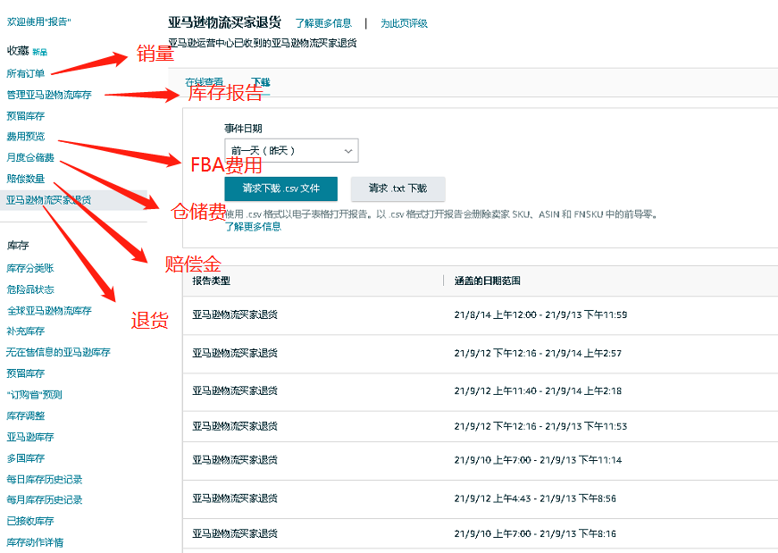
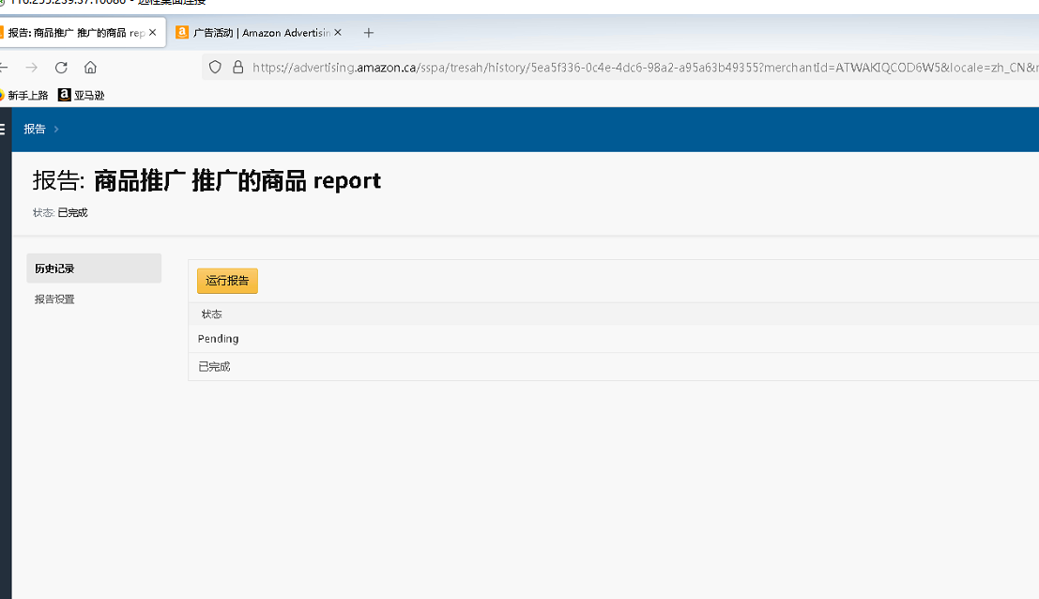

品牌广告报告比较复杂，所以我一般都是直接广告页面拉一整个月的，然后扣除掉自动广告和手动广告，其他剩下的费用手动加到品牌广告那一栏去

